前提条件
2024-05-09
 | 前提1.氏名、メールアドレス空欄、並べ替え条件デフォルトで検索ボタンを押下

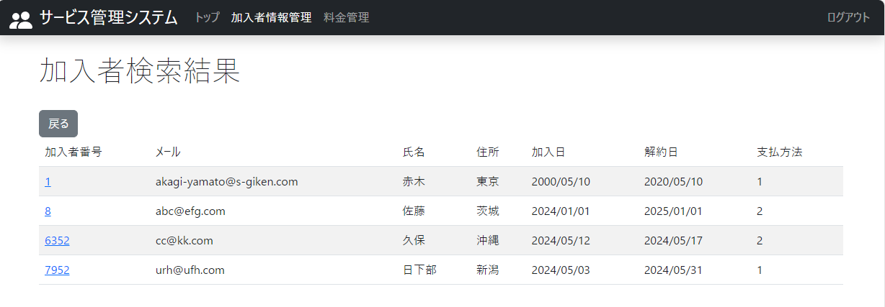

前提1. 加入者データベースにデータが存在すること

 | 前提2.料金名空欄、並べ替え条件デフォルトで検索ボタンを押下

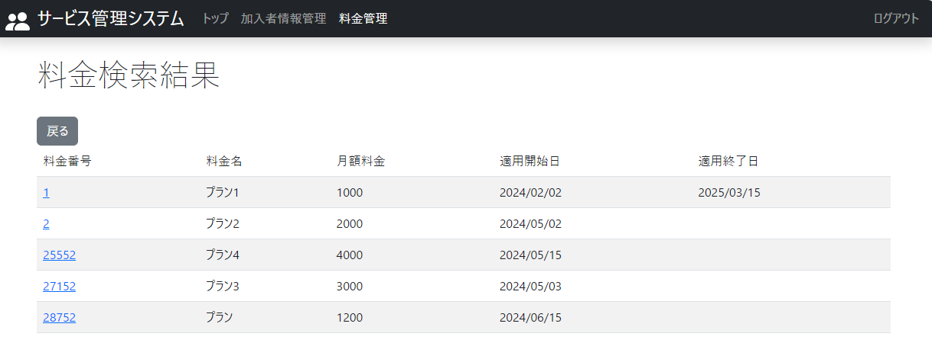

前提2. 料金名データベースにデータが存在すること

テストケース１
2024-05-09
 | １.ログイン後、加入者情報管理タブを押下

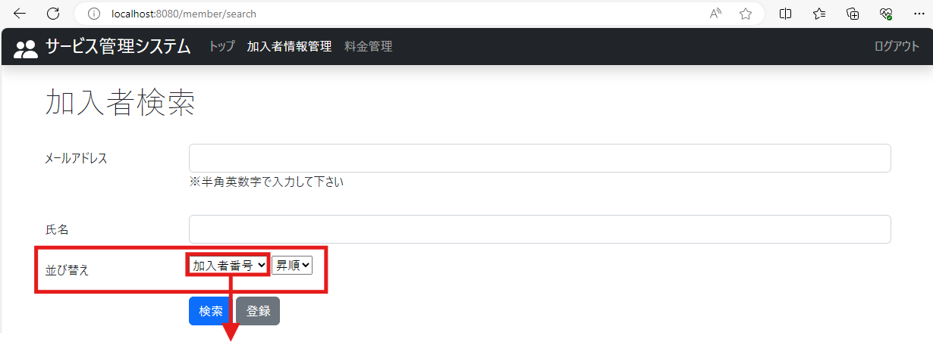

1-1.加入者検索画面の氏名と決定ボタンの間に列名を指定できるプルダウンと昇順降順が指定できるプルダウンが表示されていること

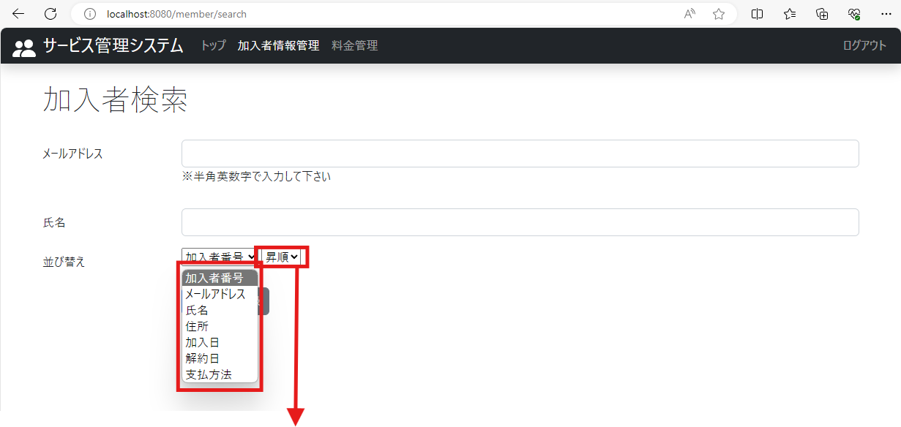

1-2.加入者検索範囲の列名のプルダウン（加入者番号）をクリックすると、列名（加入者番号、メールアドレス、氏名、住所、加入日、解約日、支払方法）が選択できるようになっていること

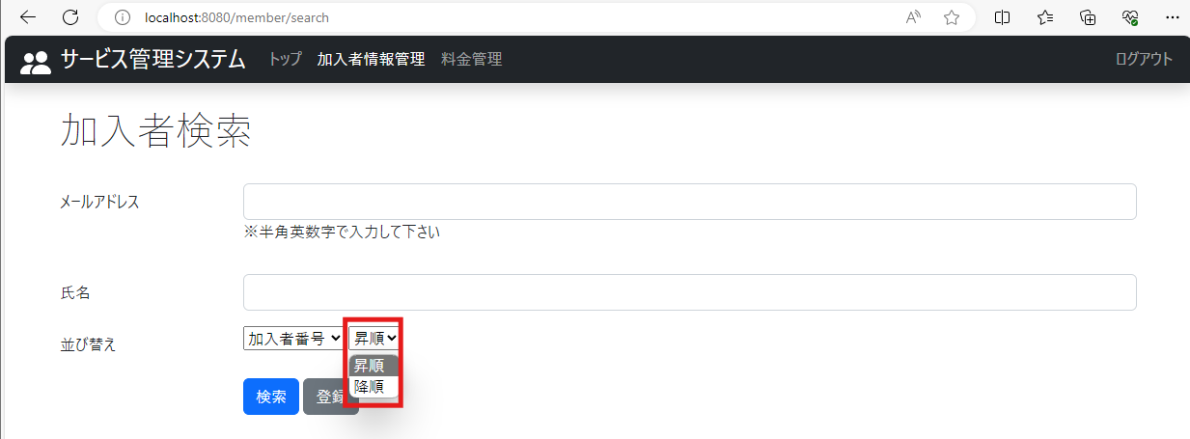

1-3.加入者検索画面の昇順ボタンをクリックすると、昇順か降順か選択出来るようになっていること

テストケース2
2024-05-09
 | 2.加入者情報管理：列名は加入者番号、ソートは昇順に設定し、決定ボタンを押下

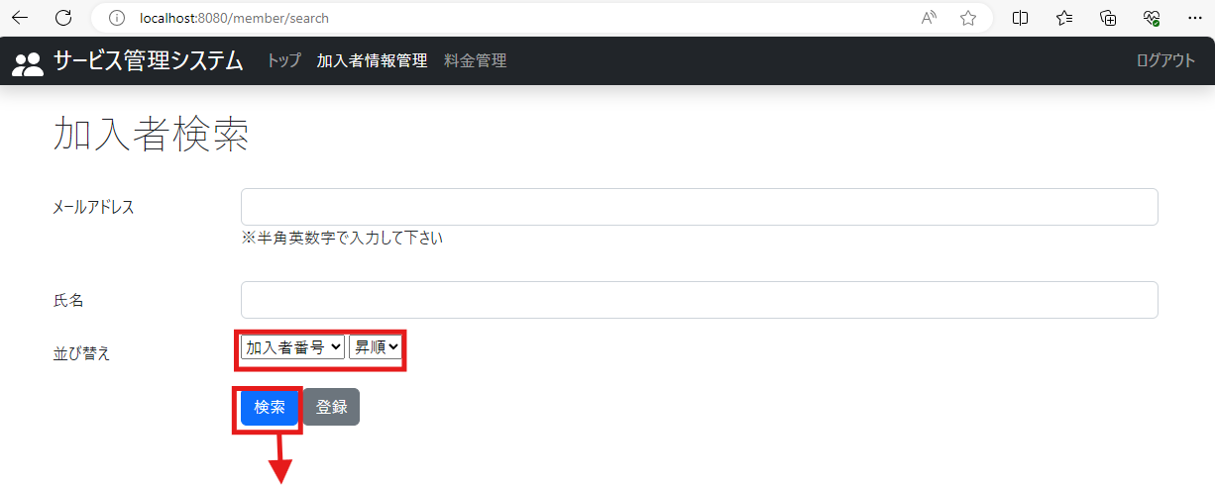

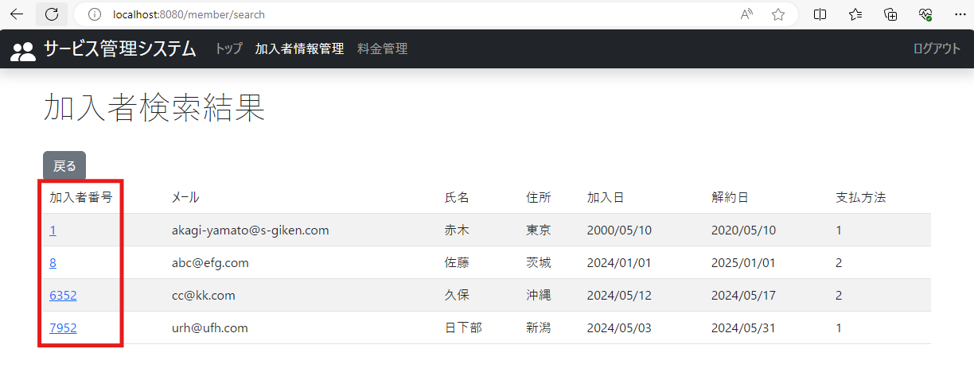

2.加入者検索結果画面に加入者番号が昇順で表示されていること

テストケース3
2024-05-09
 | 3.加入者情報管理：列名は加入者番号、ソートは降順に設定し、決定ボタンを押下

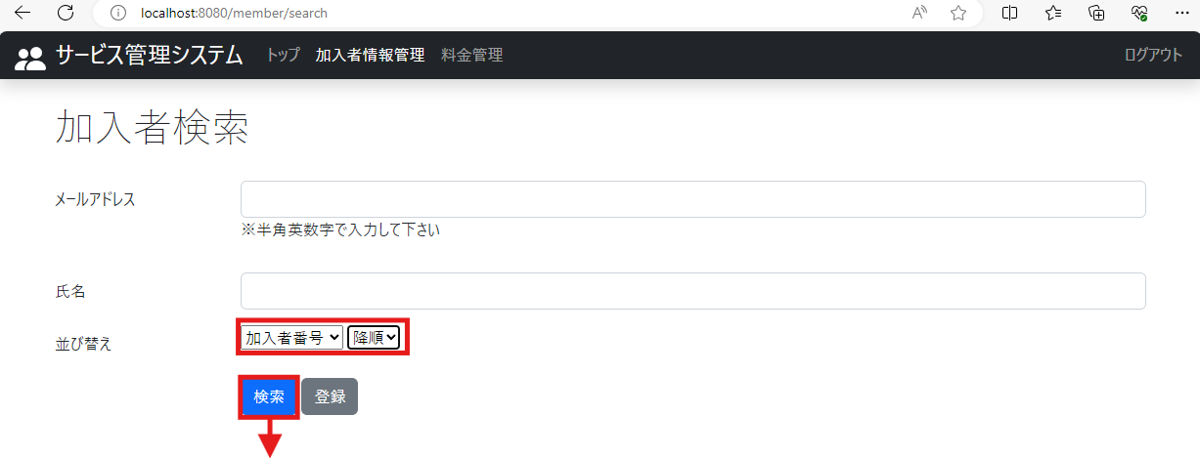

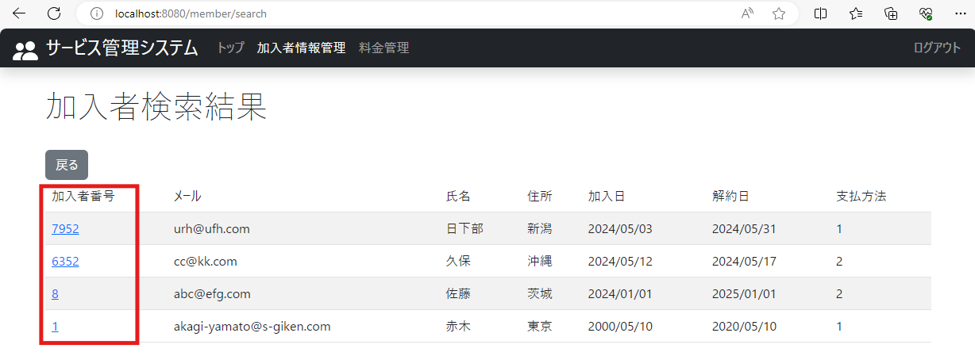

3.加入者検索結果画面に加入者番号が降順で表示されていること

テストケース4
2024-05-09
 | 4.加入者情報管理：列名はメールアドレス、ソートは昇順に設定し、決定ボタンを押下

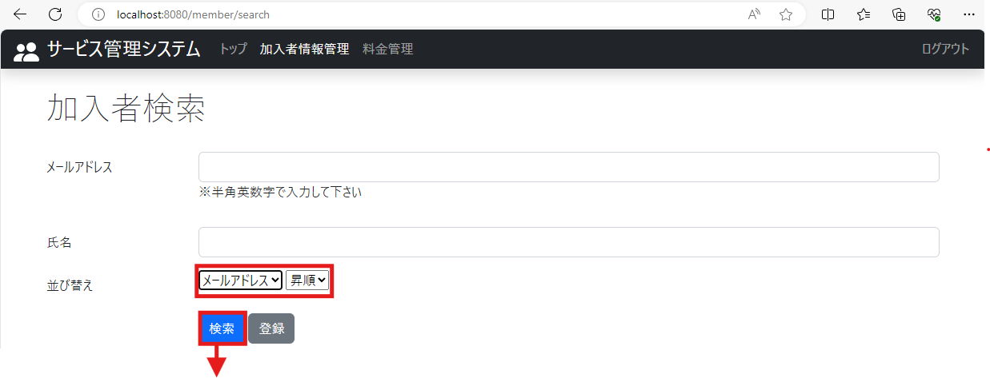

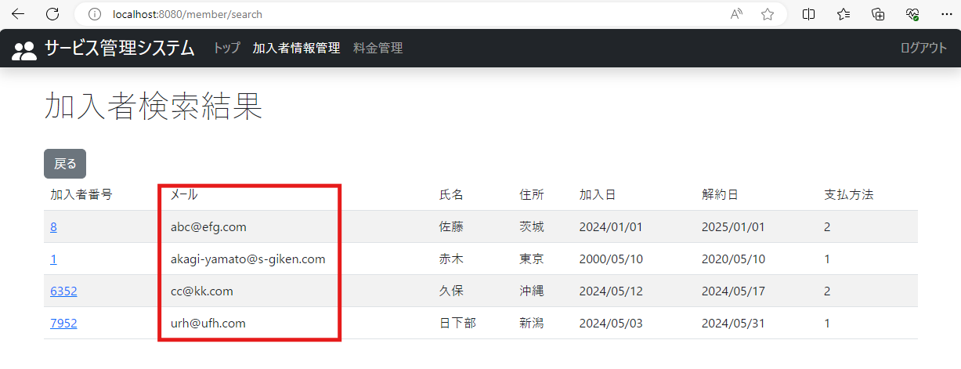

4.加入者検索結果画面にメールアドレス（文字コード）が昇順で表示されていること

テストケース5
2024-05-09
 | 5.加入者情報管理：列名はメールアドレス、ソートは降順に設定し、決定ボタンを押下

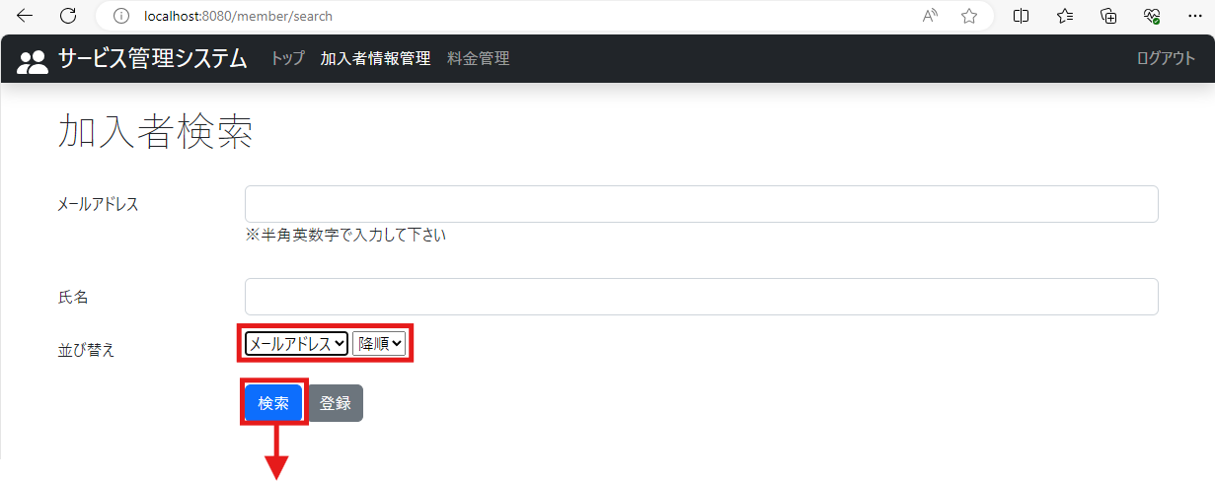

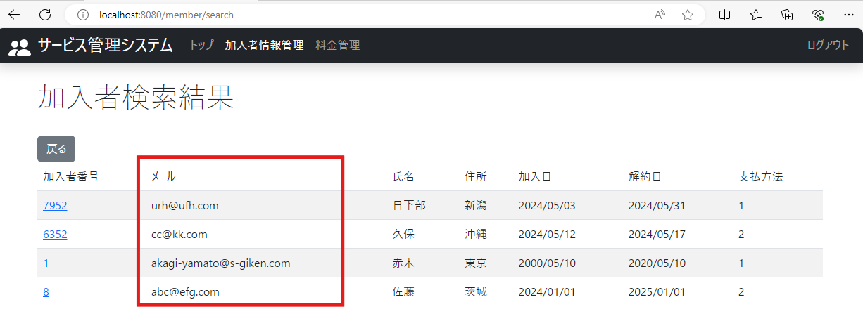

5加入者検索結果画面にメールアドレス（文字コード）が昇順で表示されていること.

テストケース6
2024-05-09
 | 6.加入者情報管理：列名は氏名、ソートは昇順に設定し、決定ボタンを押下

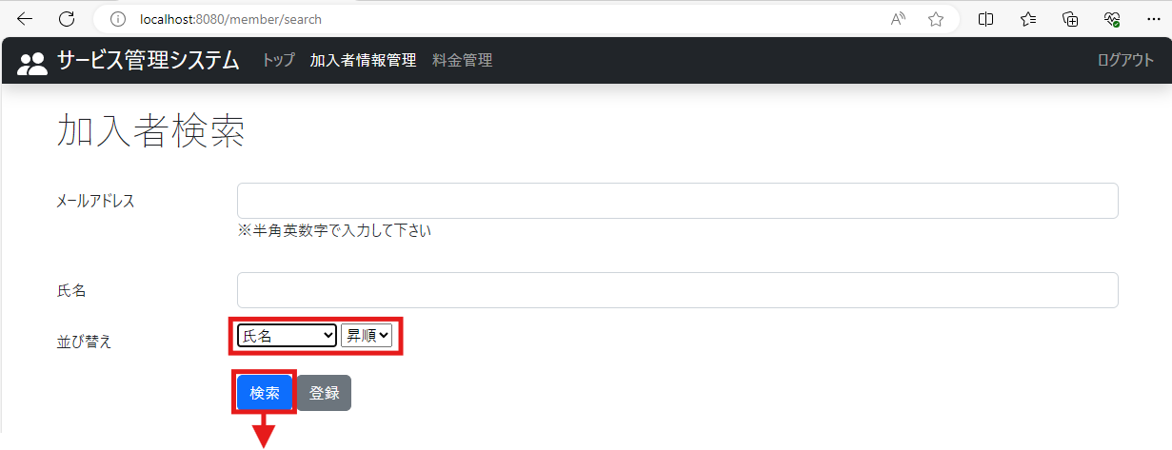

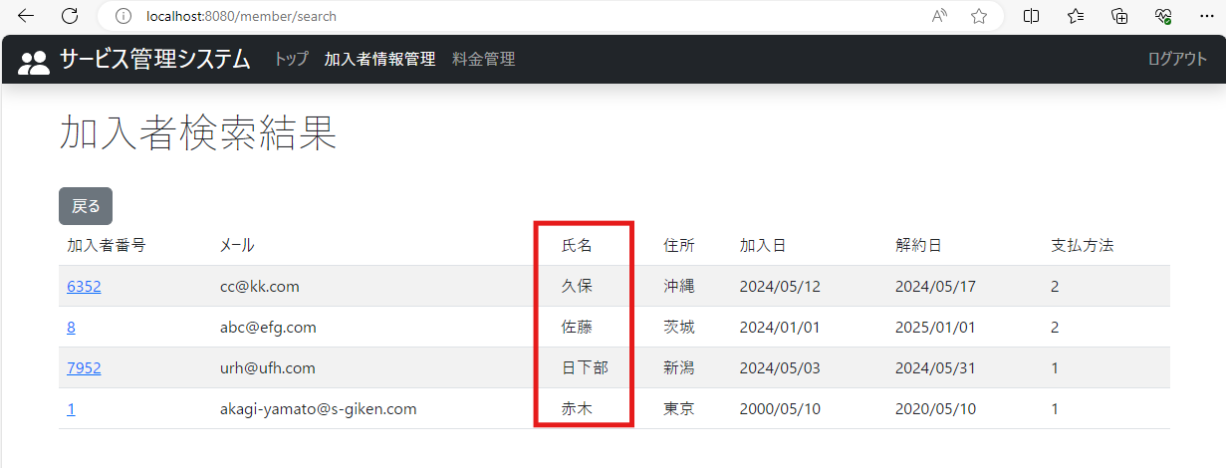

6加入者検索結果画面に氏名（文字コード）が昇順で表示されていること.

テストケース7
2024-05-09
 | 7.加入者情報管理：列名は氏名、ソートは降順に設定し、決定ボタンを押下

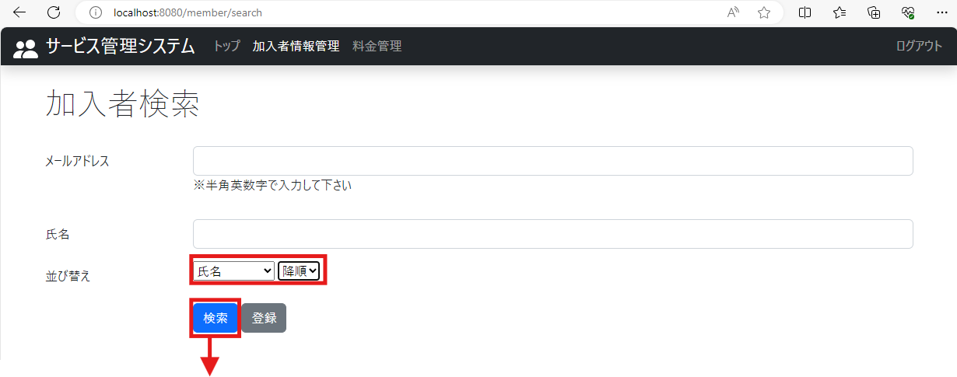

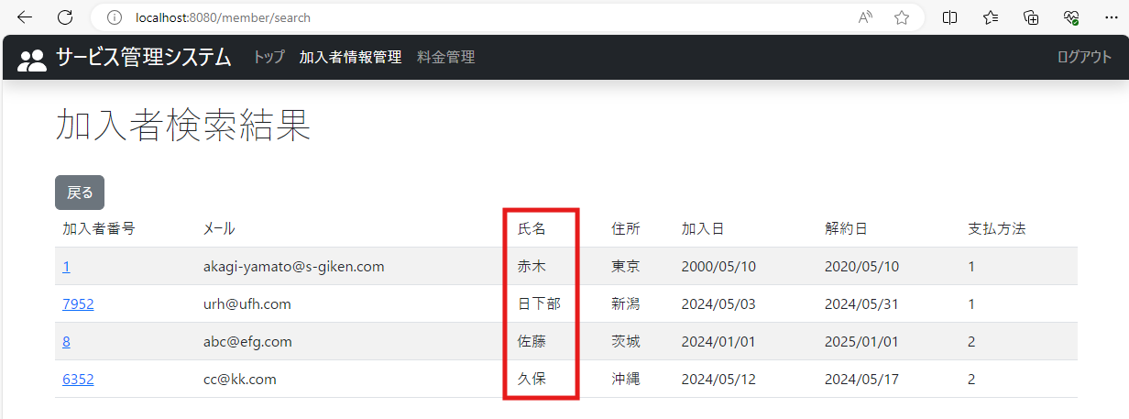

7加入者検索結果画面に氏名（文字コード）が降順で表示されていること.

テストケース8
2024-05-09
 | 8.加入者情報管理：列名は住所、ソートは昇順に設定し、決定ボタンを押下

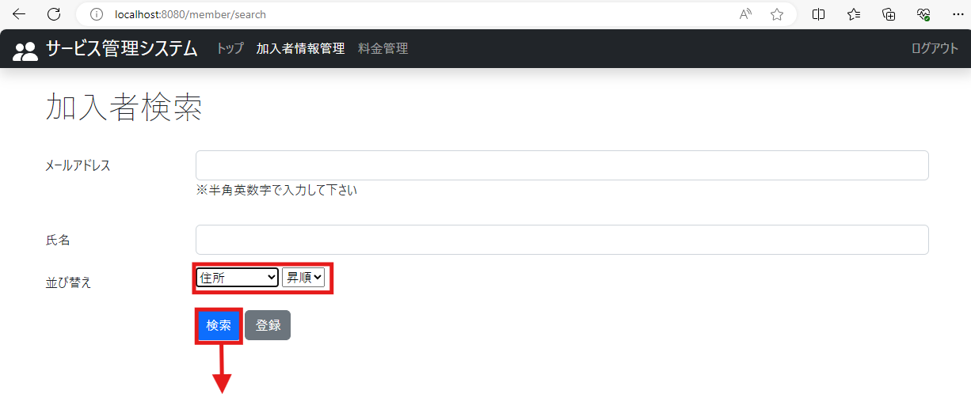

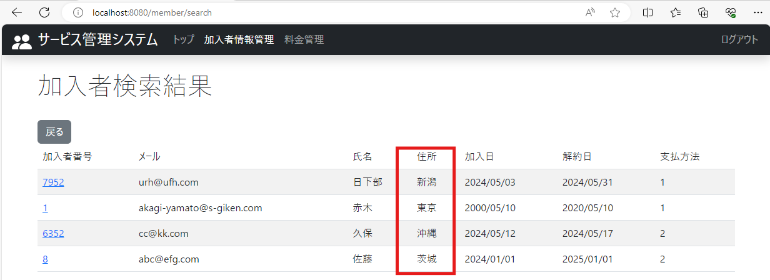

8.加入者検索結果画面に住所（文字コード）が昇順で表示されていること

テストケース9
2024-05-09
 | 9.加入者情報管理：列名は住所、ソートは降順に設定し、決定ボタンを押下

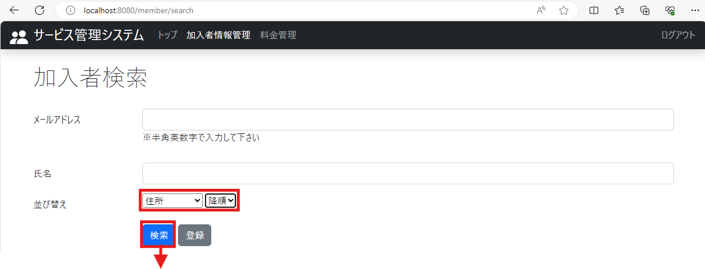

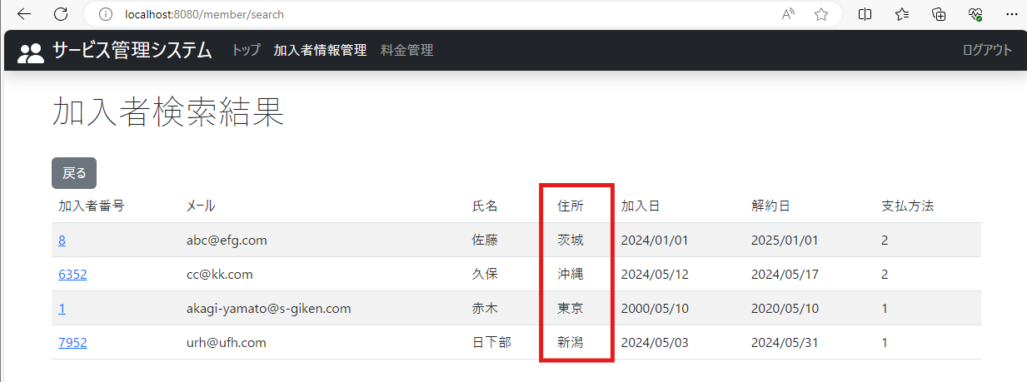

9.加入者検索結果画面に住所（文字コード）が降順で表示されていること

テストケース10
2024-05-09
 | 10.加入者情報管理：列名は加入日、ソートは昇順に設定し、決定ボタンを押下



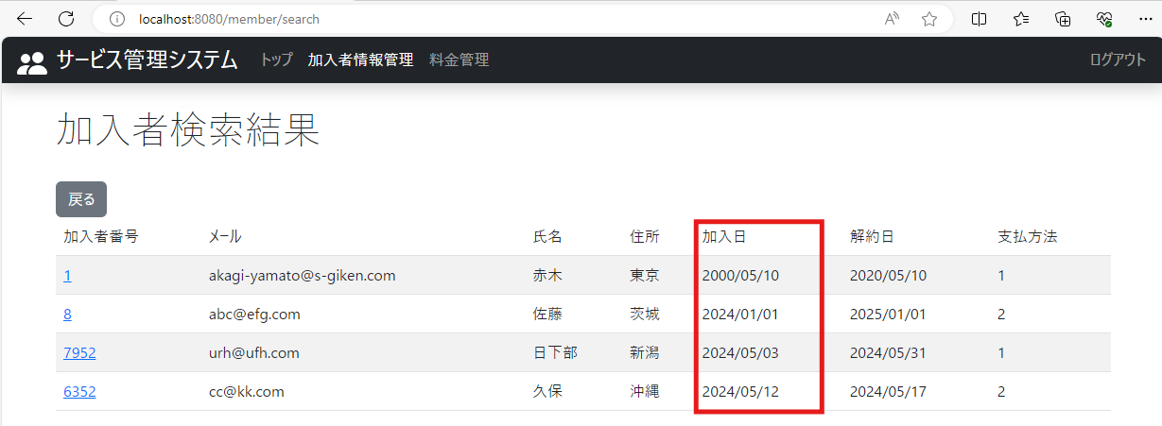

10.加入者検索結果画面に加入日が昇順で表示されていること

テストケース11
2024-05-09
 | 11.加入者情報管理：列名は加入日、ソートは昇順に設定し、決定ボタンを押下

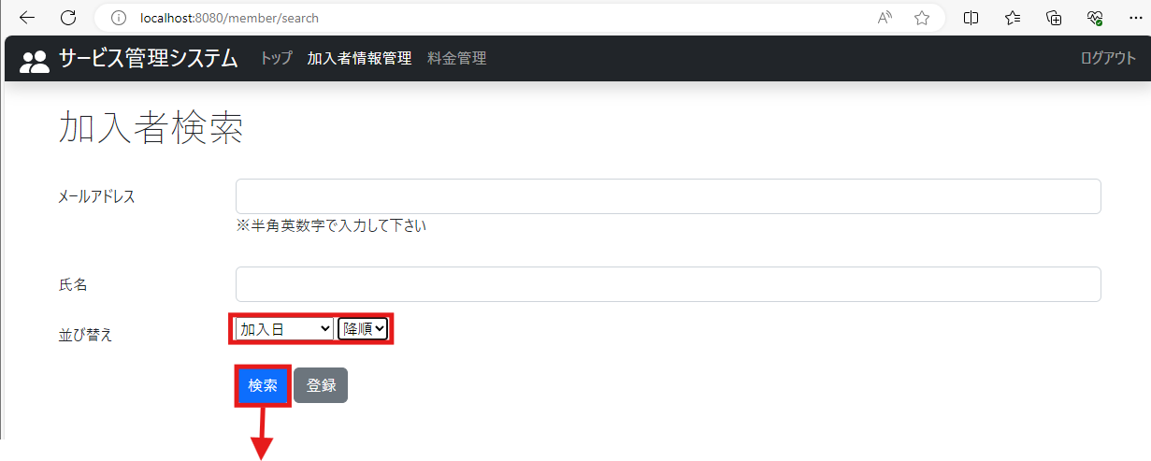

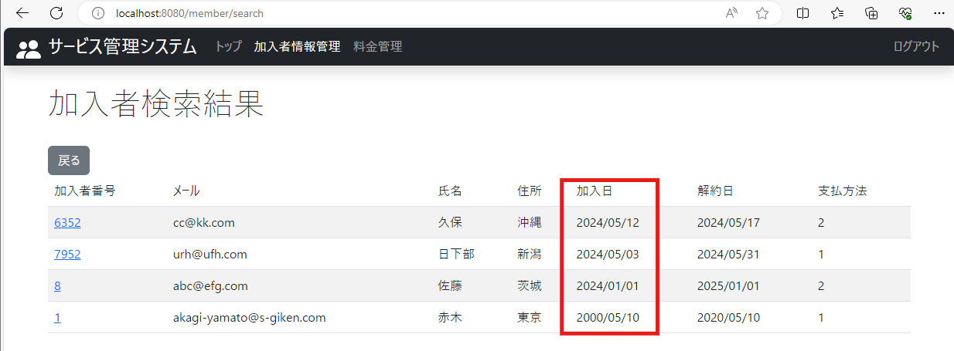

11.加入者検索結果画面に加入日が降順で表示されていること

テストケース12
2024-05-09
 | 12.加入者情報管理：列名は解約日、ソートは昇順に設定し、決定ボタンを押下

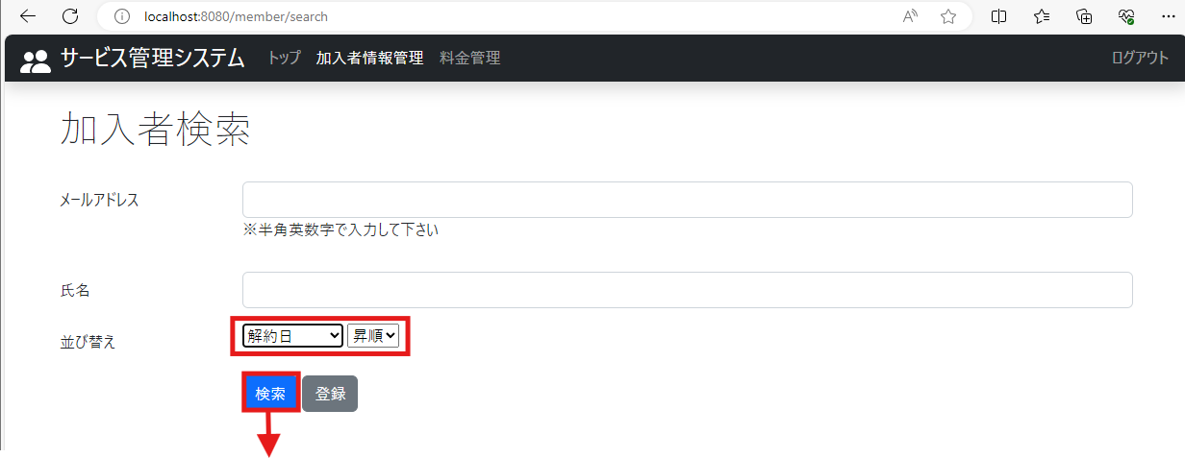

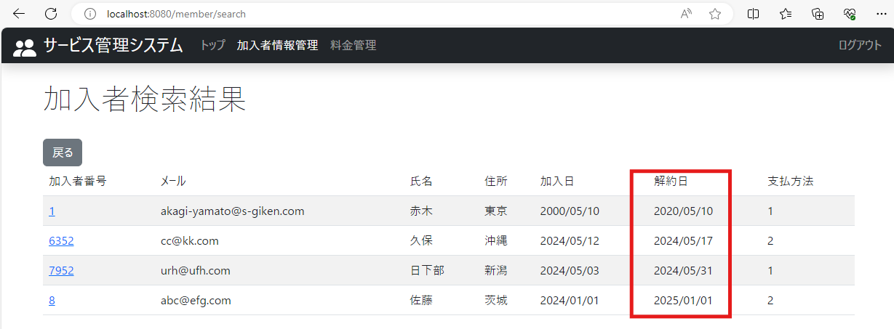

12.加入者検索結果画面に解約日が昇順で表示されていること

テストケース13
2024-05-09
 | 13.加入者情報管理：列名は解約日、ソートは降順に設定し、決定ボタンを押下

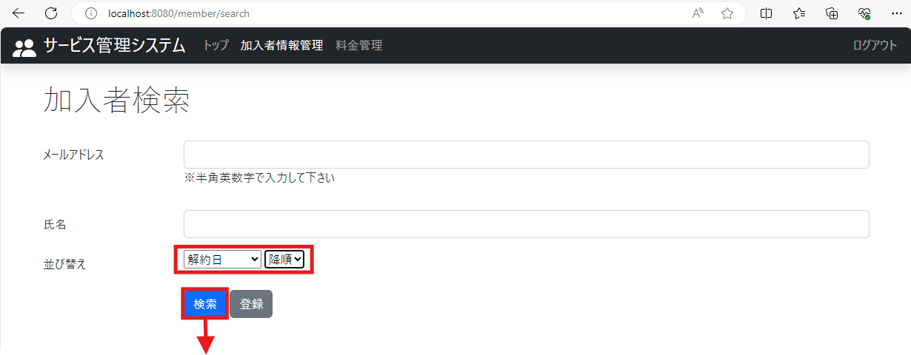

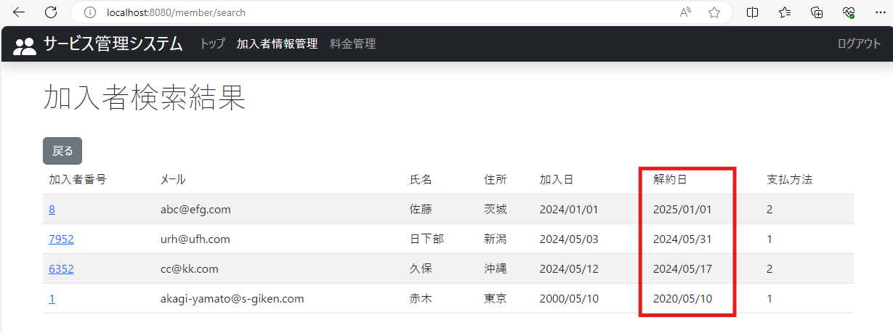

13.加入者情報管理：列名は解約日、ソートは降順に設定し、決定ボタンを押下

テストケース14
2024-05-09
 | 14.加入者情報管理：列名は支払方法、ソートは昇順に設定し、決定ボタンを押下

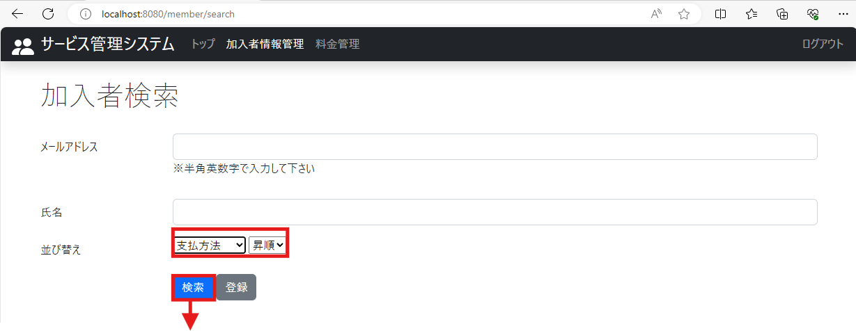

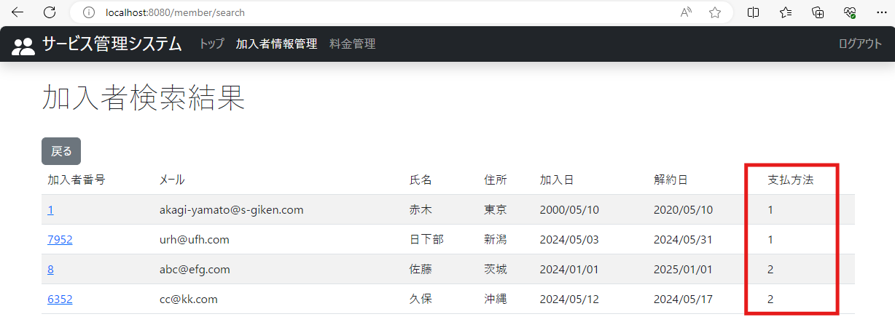

14.加入者検索結果画面に支払方法が昇順で表示されていること

テストケース15
2024-05-09
 | 15.加入者情報管理：列名は支払方法、ソートは昇順に設定し、決定ボタンを押下



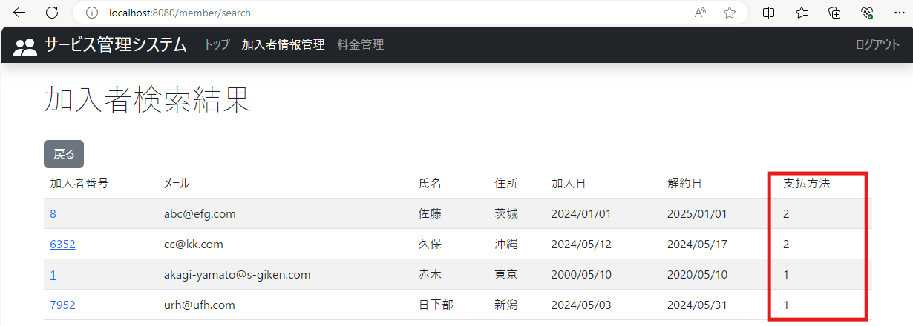

15.加入者検索結果画面に支払方法が降順で表示されていること

テストケース16
2024-05-09
 | 16.料金管理タブを押下

16-1.料金検索画面の料金名と決定ボタンの間に列名を指定できるプルダウンと昇順降順が指定できるプルダウンが表示されていること

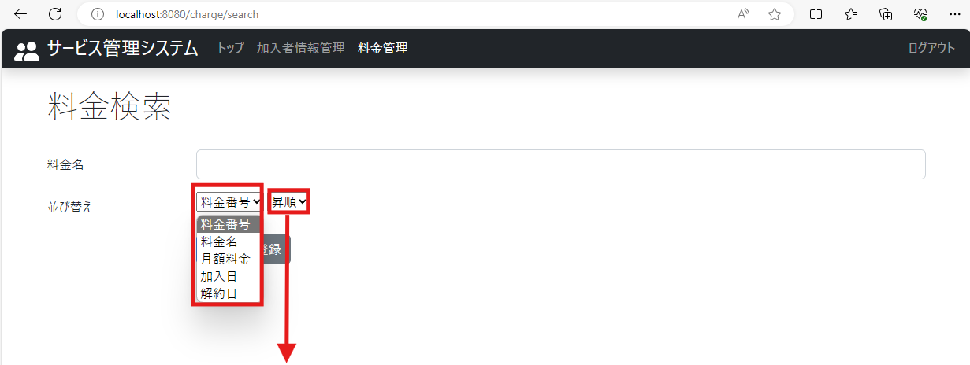

16-2.料金検索範囲の列名のプルダウン（料金番号）をクリックすると、列名（料金番号、料金名、月額料金、適用開始日、適用終了日）が選択できるようになっていること

16-3.料金検索画面の昇順ボタンをクリックすると、昇順か降順か選択出来るようになっていること

テストケース17
2024-05-09
 | 17.料金管理：列名は料金番号、ソートは昇順に設定し、決定ボタンをクリック

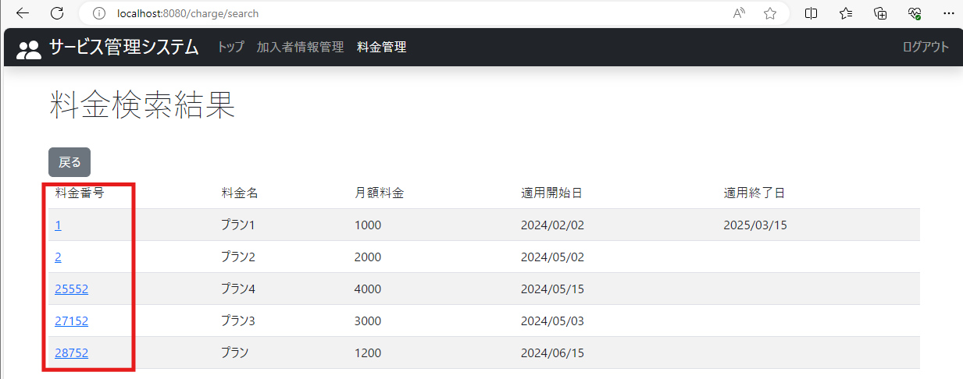

17.料金検索結果画面に料金番号が昇順で表示されていること

テストケース18
2024-05-09
 | 18.料金管理：列名は料金番号、ソートは降順に設定し、決定ボタンを押下

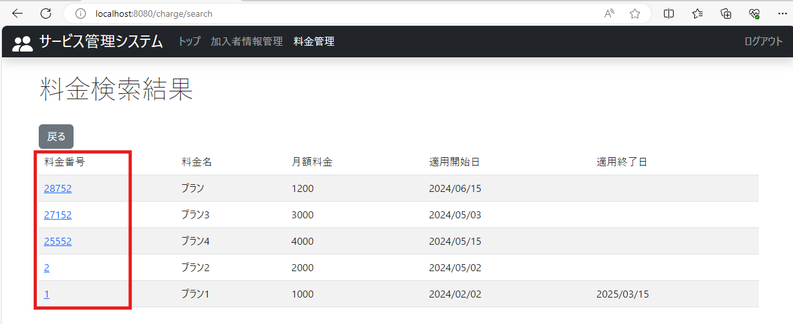

18.料金検索結果画面に料金番号が降順で表示されていること

テストケース19
2024-05-09
 | 19.料金管理：列名は料金名、ソートは昇順に設定し、決定ボタンを押下

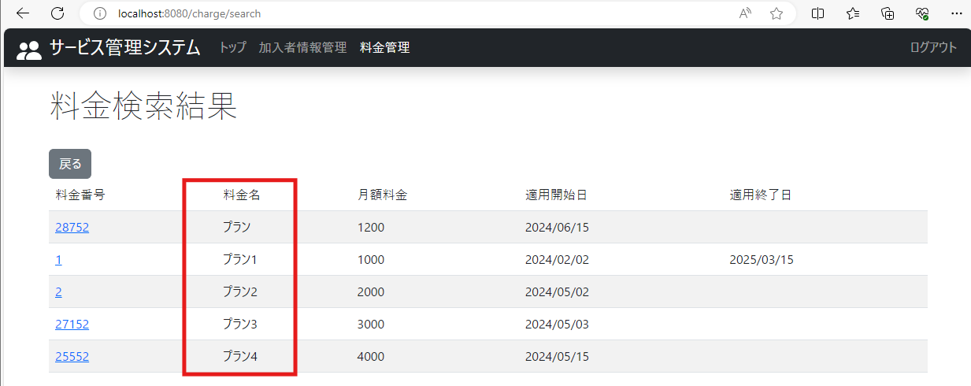

19.料金検索結果画面に料金名が昇順で表示されていること

テストケース20
2024-05-09
 | 20.料金管理：列名は料金名、ソートは降順に設定し、決定ボタンを押下

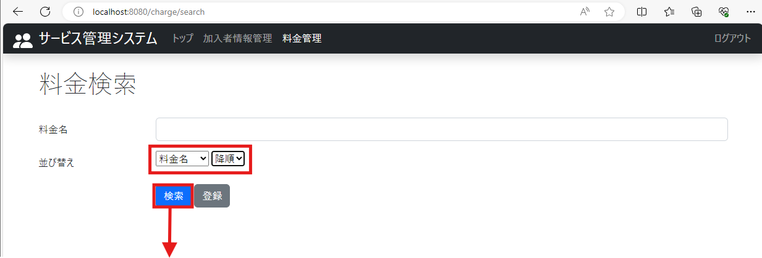

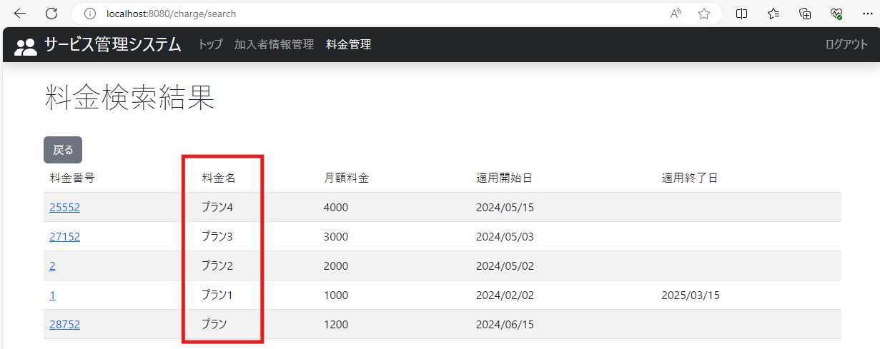

20.料金検索結果画面に料金名が降順で表示されていること

テストケース21
2024-05-09
 | 21.料金管理：列名は月額料金、ソートは昇順に設定し、決定ボタンを押下

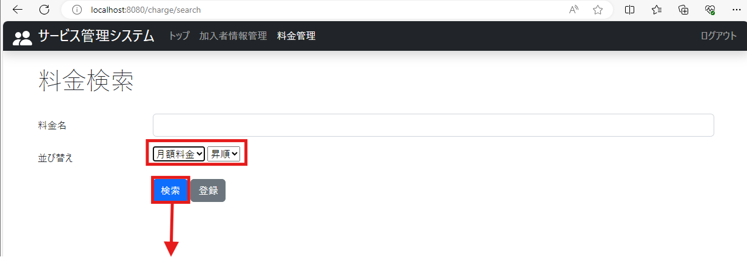

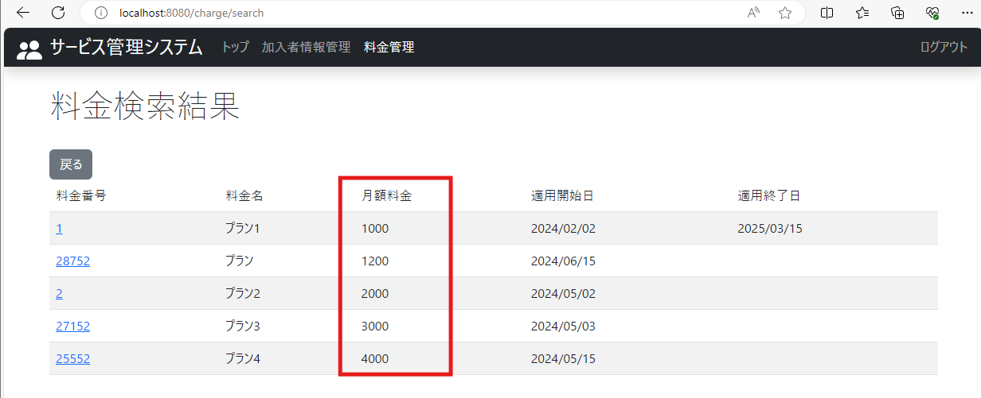

21.料金検索結果画面に月額料金が昇順で表示されていること

テストケース22
2024-05-09
 | 22.料金管理：列名は月額料金、ソートは降順に設定し、決定ボタンを押下

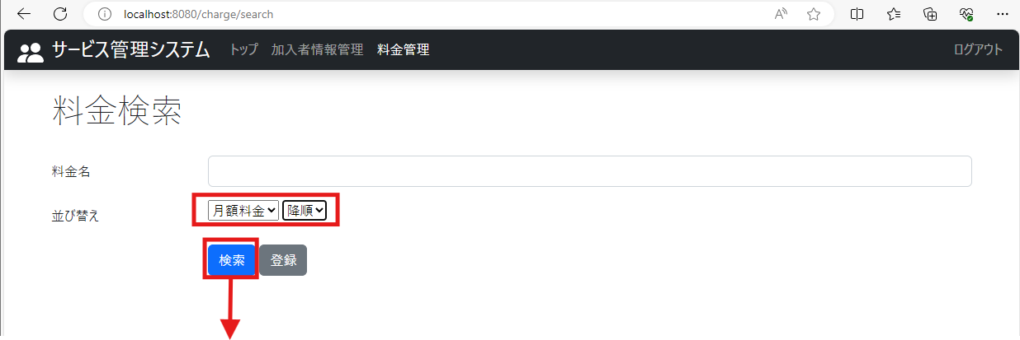

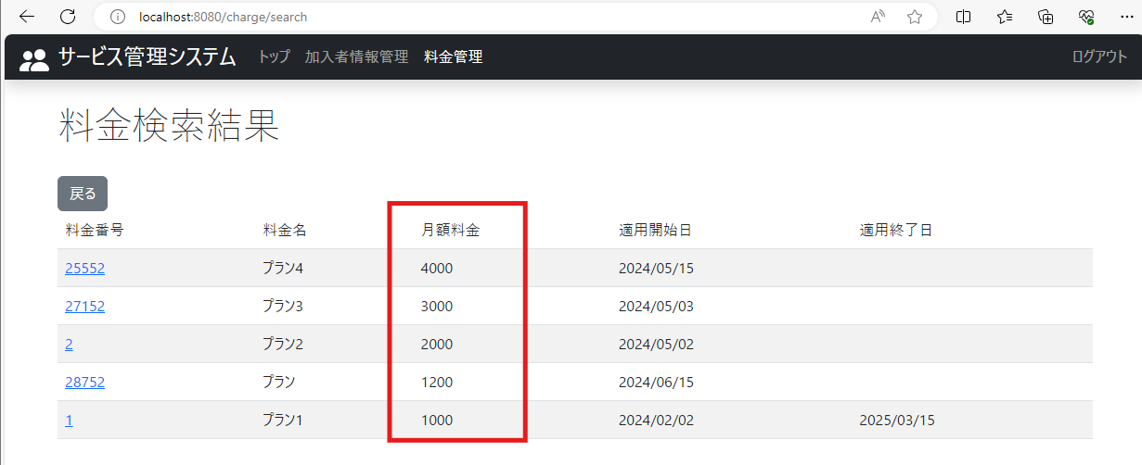

22.料金検索結果画面に月額料金が降順で表示されていること

テストケース23
2024-05-09
 | 23.料金管理：列名は適用開始日、ソートは昇順に設定し、決定ボタンを押下

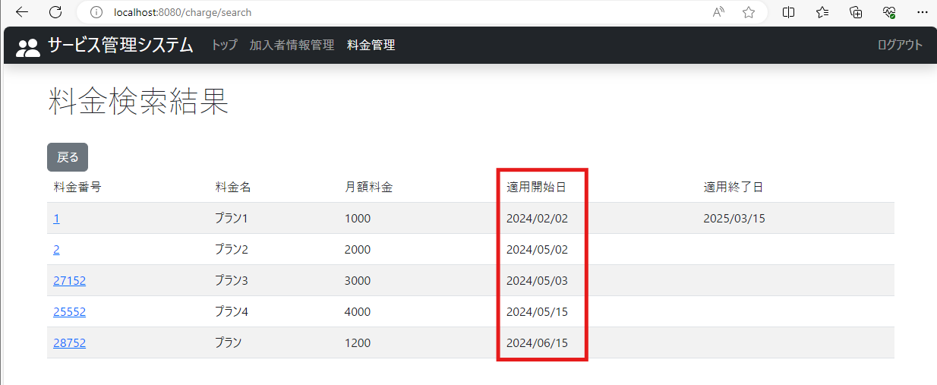

23.料金検索結果画面に適用開始日が昇順で表示されていること

テストケース24
2024-05-09
 | 24.料金管理：列名は適用開始日、ソートは降順に設定し、決定ボタンを押下

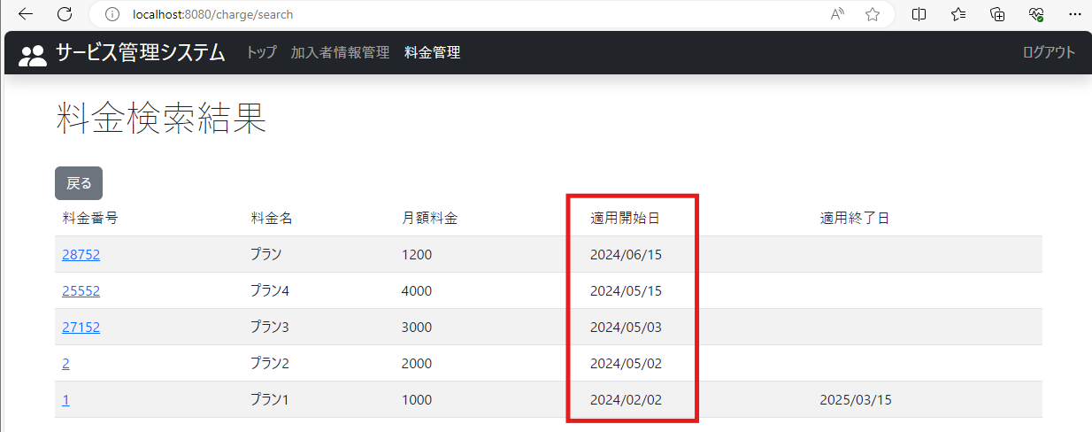

24.料金検索結果画面に適用開始日が降順で表示されていること

テストケース25
2024-05-09
 | 25.料金管理：列名は適用終了日、ソートは昇順に設定し、決定ボタンを押下

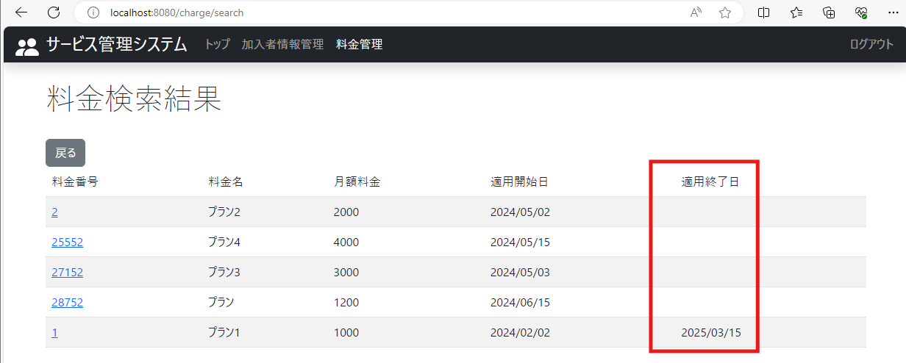

25.料金検索結果画面に適用終了日が昇順で表示されていること

テストケース26
2024-05-09
 | 26.料金管理：列名は適用終了日、ソートは降順に設定し、決定ボタンを押下

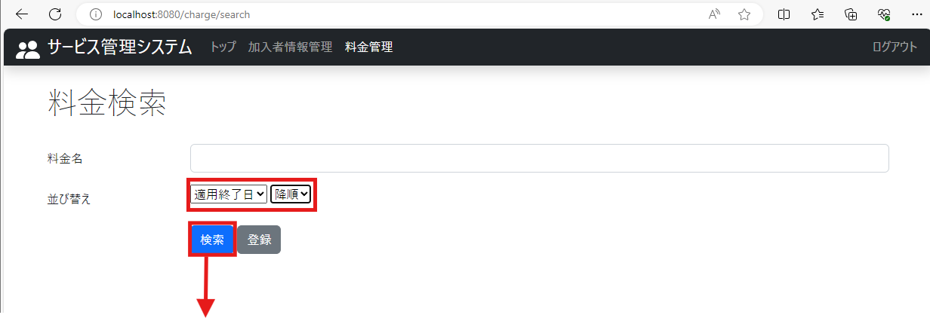

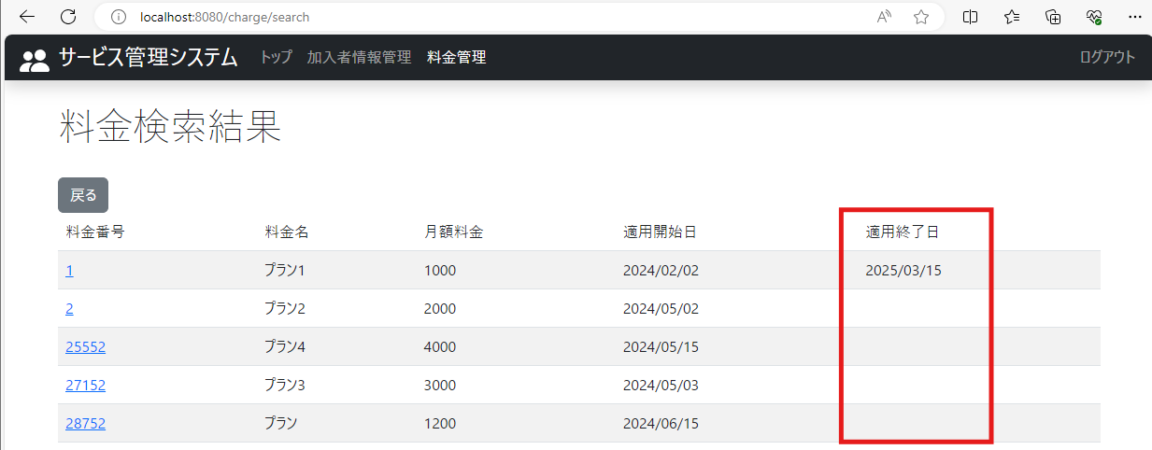

26.料金検索結果画面に適用終了日が降順で表示されていること

